REQUEST_TABLE
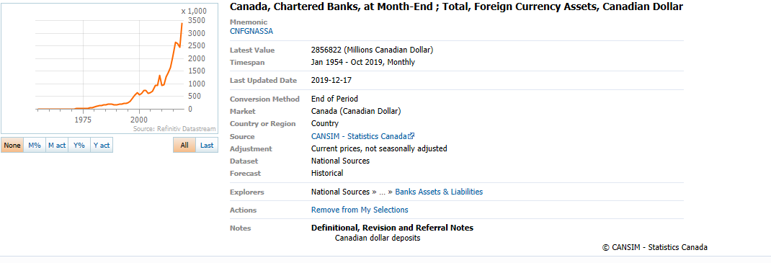
3.0.26.10

 |  |  |  |  |  |  |  |  |  | Last Refreshed: | 2020-05-27
 | Update | Request Type | Format | Series Lookup | Datatype/Expressions | Start Date | End Date | Freq |  | Status | Description |  |  | Statistics |  |  |  | Sequencing
 |  |  |  |  |  |  |  |  |  |  |  | Rows | Cols | Total | Started | Finished | Duration
 | YES | TS | RCM | CNFGNASSA |  | 01/01/1994 |  | Quarterly | ='Banks_Foreign_Currency_Assets'!$A$1 | OK |  | 107 | 2 | 214 | 7:50:24 | 7:50:28 | 0:00:03
 | YES | TS | RCM | CNFGNASSA |  | 01/01/1994 |  | Monthly | ='Foreign_Currency_Asserts_M'!$A$1 | OK |  | 318 | 2 | 636 | 7:50:25 | 7:50:29 | 0:00:05
 | YES | TS | RCM | CNB1635. |  | 01/01/1994 |  | Quarterly | ='Banks_Assets'!$A$1 | OK |  | 107 | 2 | 214 | 7:50:25 | 7:50:31 | 0:00:06
 | YES | TS | RCM | CNB1635. |  | 01/01/1994 |  | Monthly | ='Banks_Assets_M'!$A$1 | OK |  | 318 | 2 | 636 | 7:50:25 | 7:50:33 | 0:00:07

